Estadísticas
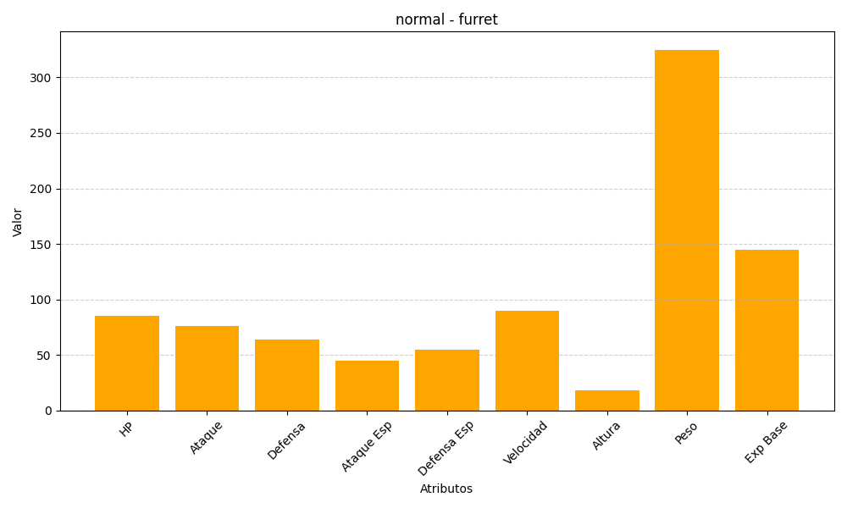
ID | Nombre | Tipo | HP | Ataque | Defensa | Ataque Especial | Defensa Especial | Velocidad | Altura | Peso | Experiencia Base
162 | furret | normal | 85 | 76 | 64 | 45 | 55 | 90 | 18 | 325 | 145

